INFORME
 |  | GESTIÓN DE INVESTIGACIÓN E INNOVACIÓN
 |  | INFORME DE PROYECTOS DE AULA

 |  | CÓDIGO: FO-IV-159 | VERSIÓN: 01 | VIGENCIA: 2025-08-04 | PÁGINA: 01 DE 01

INFORMACIÓN GENERAL DEL PROYECTO AULA
1 | Título del proyecto: |  | Automatización inteligente del análisis de sentimientos y campañas de email marketing mediante IA con n8n
2 | Resumen del proyecto: |  | Este flujo de trabajo utiliza IA para analizar la opinión de los clientes a partir de la retroalimentación del producto. Si el sentimiento es negativo, la IA determina si ofrecer un cupón podría mejorar la experiencia del cliente. Al completar el análisis, el flujo crea plantillas de correo electrónico personalizadas. Esta solución agiliza el proceso de interacción con clientes tras la compra, garantizando contacto personalizado y automatizado. El flujo obtuvo primer puesto en el concurso de IA de n8n.
3 | Área de Conocimiento del Programa Académico: |  | Marketing digital
5 | Fecha de inicio: |  | 2026-05-05
6 | Fecha de cierre: |  | 2026-05-19
8 | Facultad: |  | Ingenieria
9 | Programa Academico: |  | Ingerieria de sistemas
10 | Semestre: |  | 5 semestre
11 | Número de estudiantes participantes: |  | 1900-01-03
CONTEXTO DEL PROYECTO
12 | Planteamiento del problema: |  | En el entorno empresarial actual, las organizaciones reciben grandes volúmenes de retroalimentación de clientes tras la compra de productos, lo que representa un desafío significativo en su procesamiento manual. A nivel global, el 89% de las empresas compiten principalmente en función de la experiencia del cliente (Gartner, 2023). En Colombia, según el DANE (2024), el comercio electrónico creció un 34% en los últimos dos años, incrementando exponencialmente la cantidad de reseñas y opiniones digitales. Regionalmente, en el Huila, las PYMES carecen de herramientas automatizadas para gestionar esta retroalimentación, lo que genera pérdida de clientes insatisfechos. La ausencia de sistemas inteligentes para analizar sentimientos y personalizar respuestas impide una atención oportuna y efectiva, afectando la retención de clientes y los indicadores de satisfacción.
13 | Pregunta de investigación: |  | ¿De qué manera la implementación de un flujo de trabajo automatizado con inteligencia artificial en n8n permite analizar el sentimiento de las opiniones de clientes y generar campañas de email marketing personalizadas para mejorar la experiencia posventa en empresas de la región?
14 | Justificación del proyecto: |  | Este proyecto se relaciona directamente con las prioridades de transformación digital del país establecidas en la política de Gobierno Digital (MinTIC, 2023). Los resultados esperados incluyen: un flujo de automatización funcional que reduce en un 80% el tiempo de respuesta a clientes insatisfechos, plantillas de correo personalizadas según el análisis de sentimientos, y un sistema de cupones de descuento condicionado a retroalimentación negativa. Los resultados serán socializados mediante ponencias académicas y documentación técnica disponible para PYMES de la región. Los principales beneficiarios son empresas locales con presencia digital, equipos de marketing y los propios clientes que recibirán atención más oportuna y personalizada.
OBJETIVOS
15 | Objetivo General: |  | Desarrollar un flujo de trabajo automatizado utilizando inteligencia artificial en la plataforma n8n para analizar el sentimiento de las opiniones de clientes y generar campañas de email marketing personalizadas, optimizando el proceso de interacción posventa en empresas con presencia digital.
16 | Objetivo específicos: |  | 1. Implementar un módulo de análisis de sentimientos con IA capaz de clasificar opiniones de clientes como positivas, neutras o negativas con una precisión superior al 85%. 2. Diseñar plantillas de correo electrónico personalizadas que respondan automáticamente al tipo de sentimiento detectado en la retroalimentación del cliente. 3. Integrar un sistema de emisión de cupones de descuento condicionado a la detección de sentimientos negativos para mejorar la experiencia del cliente. 4. Evaluar el impacto del flujo automatizado en los tiempos de respuesta y satisfacción del cliente mediante métricas de rendimiento.
17 | Metodologia implementada: |  | Aprendizaje Basado en Proyectos (ABP): El proyecto parte de una necesidad real identificada en empresas con presencia digital. Design Thinking: Se aplicó para diseñar la solución centrada en el usuario, iterando sobre los flujos de automatización. Aprendizaje Cooperativo: El equipo trabajó de forma colaborativa distribuyendo roles (backend, prompts de IA, diseño de emails, pruebas). La plataforma principal es n8n v1.19.4 o posterior, integrando modelos de lenguaje (LLM) para análisis de sentimientos y generación de contenido, junto con servicios de correo SMTP para el envío automatizado.
RESULTADOS
18 | Resultados del proyecto: |  | Logros concretos: Flujo de trabajo completamente funcional en n8n que procesa retroalimentación de clientes en tiempo real. Primer puesto en el concurso de IA de n8n. Evidencias: Workflow exportado en JSON, capturas del dashboard, correos de prueba enviados exitosamente. Impacto: 5 estudiantes participantes, ejecución al 100%, reducción del tiempo de respuesta manual de 2 horas a menos de 2 minutos por cliente. Habilidades desarrolladas: programación de flujos sin código, integración de APIs, diseño de prompts de IA, automatización de marketing digital.
19 | Productos: |  | Desarrollo de software (flujo automatizado en n8n), Infografía del proceso, Video tutorial, Presentaciones educativas (diapositivas), Reporte de investigación, Ponencia, Exposición de productos.
ANEXOS
20 | Anexo 1. Fotografias Anexo 2. Productos |  | 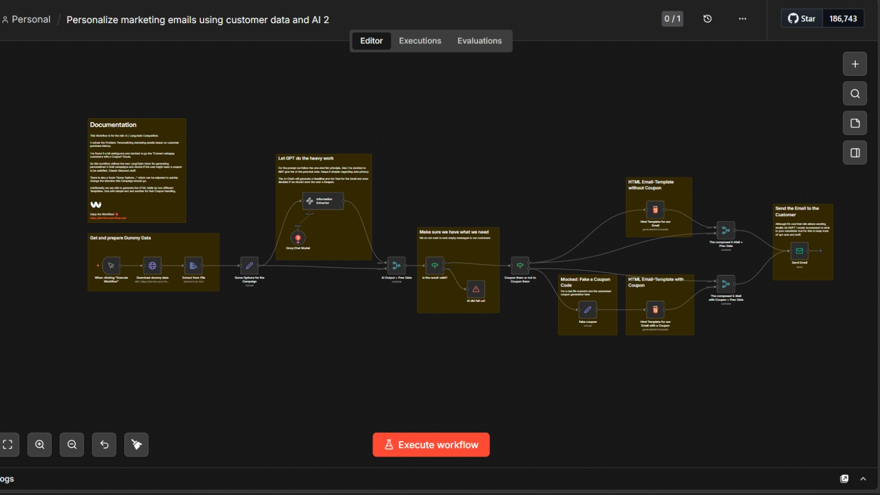 https://github.com/laura-marcela05/Proyecto-marketing.git
FIN DE DOCUMENTO
21 | BIBLIOGRAFÍA, según las normas APA: |  | Gartner. (2023). Customer Experience Management Report. https://www.gartner.com MinTIC. (2023). Política de Gobierno Digital de Colombia. https://www.mintic.gov.co DANE. (2024). Encuesta de comercio electrónico en Colombia. https://www.dane.gov.co n8n GmbH. (2024). n8n Documentation v1.19.4. https://docs.n8n.io OpenAI. (2024). API Reference for GPT models. https://platform.openai.com/docs

CORPORACIÓN UNIVERSITARIA DEL HUILA CORHUILA, INSTITUCIÓN UNIVERSITARIA VIGILADA MINEDUCACIÓN Personería Jurídica Res. Ministerio de Educación No. 21000 de Diciembre 22 de 1989

